Hoja1
2023-06-02 13:51:59

LA PAZ 28 - HAEDO 4460-2005
BUENOS AIRES luquearti@gmail.com
____________________________________________________________________________________
"TENDEDEROS RODANTES”
“Hierro PINTADO”
“PLEGABLES”
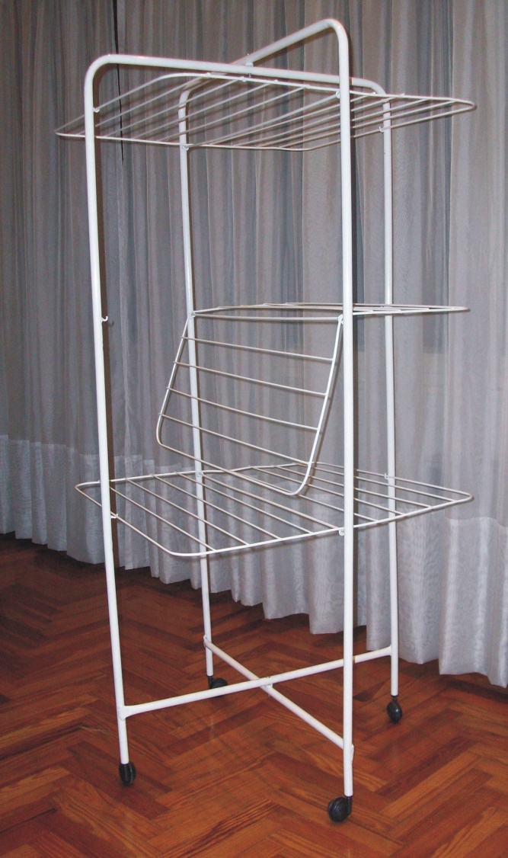
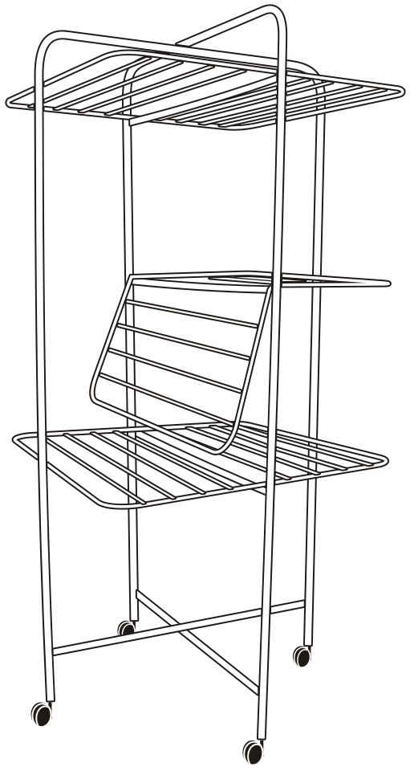

COD. | DESCRIPCION | PRECIO
TER-11 | Tender RODANTE Chico (1,10x0,65x0,65) | **********
TER-10 | Tender RODANTE Grande (1,42x0,65x0,65) | 12104.66

M

